Sheet1
 | მასალა გრანიტი, გაპრიალებული
სადარბაზო | კიბე | რაოდენობა - ცალი | საფეხურის მომრგვალება | ფილა 40X2X80-120 კვ/მ | პლინტუსი 7X2სმ , გრძ/მ

A
საფეხური | 125X33X3 | 800 |  | 3600 | 4840
შუბლი | 125X12X2 | 800
B
საფეხური | 131X33X3 | 800
შუბლი | 131X12X2 | 800

ჯამი |  | 3200 |  | 3600 | 4840

* | პრეტენდენტს შეუძლია მოგვაწოდოს კიბის საფეხურის შუბლის წიბოს ("კრომკის") დამუშავების მიხედვით 2 წინადადება, ქვემოთ მოცემულ 2 სურათზე მოცემული ნახაზების მიხედვით
** | მასალის ზედაპირი უნდა იყოს პოლირებული, წიბო იდეალურად მოჭრილი, კუთხეები ზუსტი 90 გრადუსიანი , ხოლო ფილები და საფეხურები არ უნდა იყოს დეფორმირებული.
*** | ფილის საორიენტაციო ვიზუალი
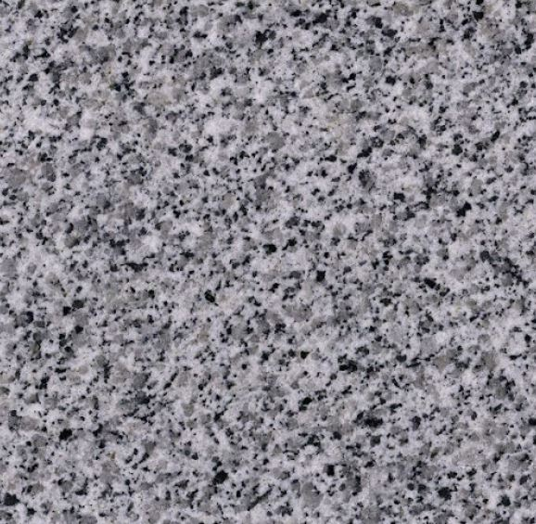

1 | კიბის წიბოს დამუშავების ნიმუში

2 | კიბის წიბოს დამუშავების ნიმუში

